动作
角色 | 动作 | 动作数量及使用地方 | 示例图 |  | 开局 | 追击状态 | 非追击状态
主角 | 待机 | 2个待机动作 原地不动时 | 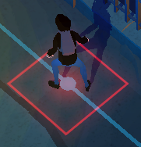 |  两种待机动作： 1 常规状态待机 2进入被追击状态待机 |  | Character_alert | Player_Idle
 | 移动 | 2个移动动作 用于： 1 点位移动 2 藏进树里/从树里跳出 |  | 两种移动的动作： 1 常规状态的移动 2 进入被追击状态的移动 移动动作为跨越式，一步到达下一点 |  | Character_JumpForWard_V2_02
 | 转身 | 2个转身动作 |  | 两种转身的动作： 1 常规状态的转身 2 进入被追击状态的转身 两个姿势的基本上做转身
 | 东张西望 | 2个左右看的动作 |  | 这两个姿势基本上东张西望 |  | Character_stand_alert_lookaround | Character_stand_lookaround | 跟待机动作一起，隔九秒播放一次
 | 吹口哨 | 2个吹口哨的动作 |  | 在此姿势的基础上，身体向前倾 |  | character_Whistle
 | 投 | 1个，用于丢酒瓶 |  | 点酒瓶后，投的动作会暂停，选 好位置 后，再掷 |  | Player_Throw
 | 掷
 | 跳下 | 1个，用于从井盖跳下 |  |  |  | Player_Land
 | 跳上-落地 | 1个，用于从井盖跳出 |  |  |  | Player_Jump
 | 空中动作 | 1个，用于跳上跳下台阶
 | 捡起 | 1个，用于捡酒瓶&偷菜 |  |  |  | Player_PickUp
 | 俯身向前 | 1个动作 用于剪铁丝网 |  |  |  | Character_CutIron
 | 俯身前行 | 1个动作 用于穿越铁丝网 |  |  |  | Player_CrouchWalk
 | 举手待机 | 1个动作 用于被追捕到时 | 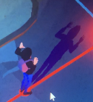 |  |  | Character_GiveUp
 | 逃跑 | 1个动作 |  | 使用跑步动作 |  | Player_run
农场主-看守 | 待机 | 3个待机动作 |  |  三种待机状态： 1常规下待机-看守 2 惊觉，状态激活 3 结束追击，常态待机 | enemy_idle_01 | enemy_stay_alert | Player_Idle
 | 东张西望 | 2个东张西望的动作 |  | 在此姿势上东张西望 |  | Character_stand_alert_lookaround | Character_stand_lookaround und | 跟待机动作一起，隔九秒播放一次
 | 移动 | 2个移动动作 |  | 两个姿势的移动 |  | Character_JumpForWard_V2_02
 | 转身 | 2个转身动作 |  | 两个姿势的转身
 | 追捕 | 1个追捕动作 |  |  |  | enemy_caught
农场主-睡觉 | 待机 | 3个待机动作 |  |  1 睡觉 2 惊觉，状态激活 3 结束追击，常态待机 | Enemy_Sleeping | enemy_stay_alert | Player_Idle | 播放速度需调整
 | 东张西望 | 1个动作 |  | 同玩家alert |  | Character_stand_alert_lookaround | Character_stand_lookaround
 | 移动 | 2个移动动作 |  |  |  | Character_JumpForWard_V2_02
 | 转身 | 2个转身动作
 | 追捕 | 1个转身动作 |  |  |  | enemy_caught
农场主-巡逻 | 待机 | 2个待机动作 | 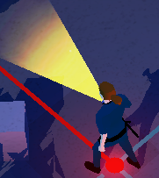 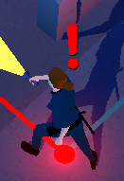 | 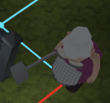 1 常规拿手电筒待机 2 惊觉 状态激活 进入追击状态待机 |  | enemy_stay_alert_with_torch | enemy_idle_with_torch
 | 东张西望 | 2个东张西望的动作 |  |  |  | enemy_stay_alert_lookaround_with_torch | Character_stand_lookaround
 | 移动 | 2个移动动作 |  | 2个姿势的移动 | enemy_run_forward_with_torch
 | 转身 | 2个转身动作
 | 追捕 | 1个追捕动作 | 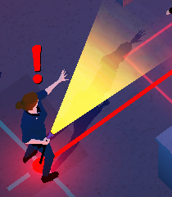 | 拿手电筒 | enemy_caught_with_torch
农场主-勘察 | 待机 | 3个待机动作 | 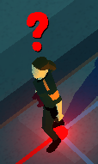 |  1 拿望远镜观测 2 惊觉 激活 进入追击状态 3 结束追击状态 | enemy_tele_idle | Character_alert | Player_Idle
 | 东张西望 | 2个东张西望的动作 |  |  |  | Character_stand_alert_lookaround | Character_stand_lookaround | 和待机动作一起，每隔九秒播放一次
 | 移动 | 2个移动动作 |  |  |  | Character_JumpForWard_V2_02
 | 转身 | 3个转身动作
 | 追捕 | 1个追捕动作 | 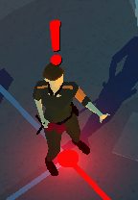 |  | enemy_caught

